对账CNY
订单号 | 入住日期 | 离店日期 | 应收 |  |  |  | ,
999225626144417 | 2023-08-05 | 2023-08-09 | 200 | #N/A | 3691428 | #N/A | ,3691428 | #N/A | 已下添加名字的补款单999225626144417

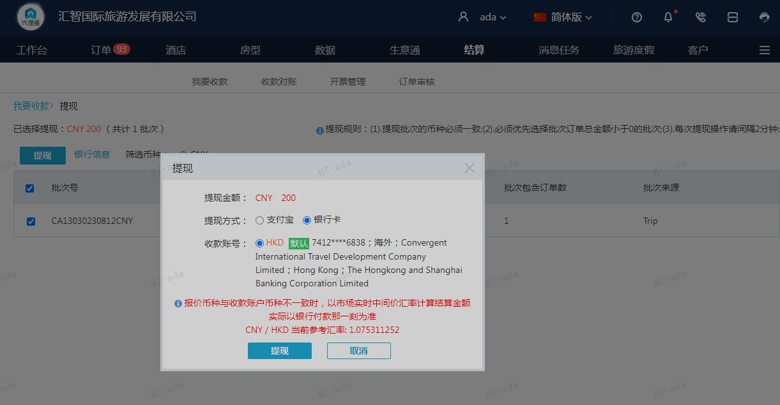
 |  |  | 200
 |  |  | CNY 200

A230815161509911 | 200 | 215.06
CNY / HKD 当前参考汇率: 1.075311252
总计：200 CNY/ 215.06 HKD

